PASAPORTE DATOS
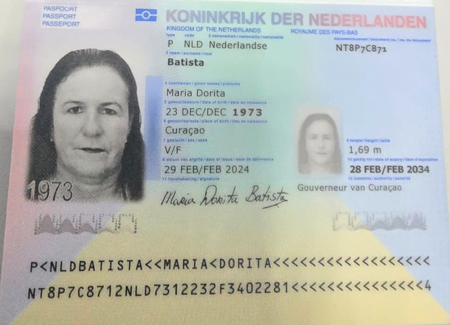 |  | 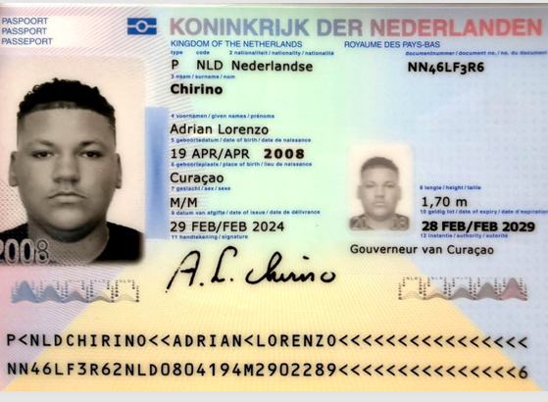 |  | 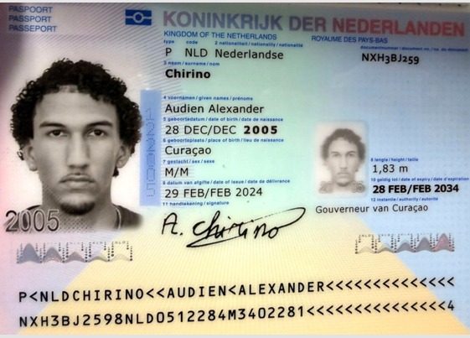 |  |  | 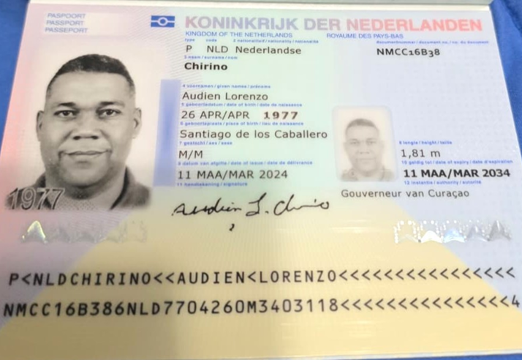 |  | 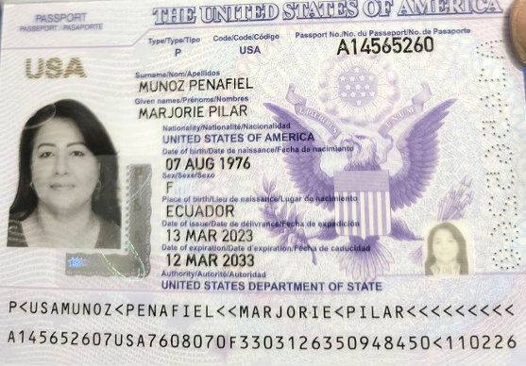
 |  |  |  |  |  |  |  |  | Nombre | Marjorie
Nombre | Maria | Nombre | Adrian |  | Nombre | Audien | Nombre | Audien | Nombre | Pilar
Nombre | Dorita | Nombre | Lorenzo |  | Nombre | Alexander | Nombre | Lorenzo | Apellido | Munoz
Apellido | Batista | Apellido | Chirino |  | Apellido | Chirino | Apellido | Chirino | Apellido | Penafiel
Género: . | Femenino | Género: . | Masculino |  | Género: . | Masculino | Género: . | Masculino | Género: . | Femenino
Pasaporte | NT8P7C871 | Pasaporte | NN46LF3R6 |  | Pasaporte | NXH3BJ259 | Pasaporte | NMCC16B38 | Pasaporte | A14565260
Fecha de nacimiento | 23 de diciembre 1973 | Fecha de nacimiento | 2008-04-19 |  | Fecha de nacimiento | 28 de diciembre 2005 | Fecha de nacimiento | 26 de abril 1977 | Fecha de nacimiento | 1976-08-07
Edad | 53 | Edad | 18 |  | Edad | 20 | Edad | 49 | Edad | 50
Estado civil | Soltera | Estado civil | Soltero |  | Estado civil | Soltero | Estado civil | Casado | Estado civil | casada
Dirección | Montecarmelo 60 A Curacao | Dirección | Montecarmelo 60 A Curacao |  | Dirección | Montecarmelo 60 A Curacao | Dirección | 2447 Hayes Street, Hollywood, FL 33020 | Dirección | 2447 Hayes Street, Hollywood, FL 33020
País de dirección | Willemstand - Curazao | País de dirección | Willemstand - Curazao |  | País de dirección | Willemstand - Curazao | País de dirección | Estados Unidos | País de dirección | Estados Unidos
Email: | doritabatista201@gmail.com | Email: | adriaanchir19@gmail.com |  | Email: | audienchirino197@gmail.com | Email: | chirinoaudien@gmail.com | Email: | mayumuz5@hotmail.com
Profesión | manager supermercado | Teléfono |  |  | Teléfono |  | Teléfono | 1 786 919-7427 | Teléfono
 | 599 9 660 0177 | RH | no se sabe |  | RH | no se sabe | RH | no se sabe | RH | no se sabe
RH | no se sabe
Seguro | SVB | Seguro | SVB |  | Seguro | SVB | Seguro | Oscar insurance | Seguro | Oscar insurance
Peso | 109 | Peso | 125 |  | Peso | 75 | Peso | 115 | Peso | 185 libras
Altura | 1,69 | Altura | 1,70 |  | Altura | 1,83 | Altura | 1,81 | Altura | 5.3 feet
Idioma | holandés, papiamentu, español, portugués | Idioma | holandés, inglés, papiamentu, inglés portugués |  | Idioma | holandés, ingles, español, papiamentu, portugués | Idioma | español | Idioma | español

RVA291-1-COSTEO Gbiz
 |  |  |  |  |  |  |  |  |  |  | Libro diario contable
ARCHIVO DE DOCUMENTOS | PAGOS-FACTURA | RESERVAS Y CONFIRMACION | SERVICIOS | PROVEEDOR |  | VALOR UNITARIO | TOTAL | PAGOS EN PESOS | RETENCIÓN EN LA FUENTE | PAGO TOTAL | PAGOS
 |  |  |  |  |  |  |  |  |  |  | PROVEEDOR - NOMBRE COMERCIAL | Fecha del pago | Valor del pago | Forma de pago de donde salió el dinero | Tipo de movimiento | Comentarios
APP | Precompra | Emitida | Póliza de asistencia médica al viajero para 4 personas | Colasistencia | 56,00 Unidades | $ 2,00 | $ 112,00 | $154,000 | $0 | $154,000
APP | Precompra | Emitida | Póliza de asistencia médica al viajero | Colasistencia | 7,00 Unidades | $ 2,00 | $ 14,00 | $19,250 | $0 | $19,250 | Viaja ya | 2026-04-10 | $95,000 | JURIDICA BANCOLOMBIA | TRANSFERENCIA BANCARIA
 | DMS 385 | Confirmado | SIM CARD | Claro | 2 Unidades | $ 3,00 | $ 3,00
 | DMS 385 | Confirmado | PRIMERAS 1 RECARGAS | Claro | 1 Unidades | $ 9,00 | $ 9,00
 | No hay factura | Confirmado | SEGUNDA 2 RECARGA | Claro | 2 Unidades | $ 9,00 | $ 9,00 | $23,000 | $0 | $23,000 | Yennifer
 | Facturado | Confirmado | Traslado en VAN 5 personas - Hotel Wyndham por cada trayecto - Aeropuerto El Dorado al | Viaja ya | 1,00 Unidades | $ 57,00 | $ 57,00 | $145,000 | $0 | $145,000 | Viaja ya | 2026-04-22 | $50,000 | JURIDICA BANCOLOMBIA | TRANSFERENCIA BANCARIA
 | Facturado | Confirmado | Traslado en VAN 4 personas -Aeropuerto El Dorado al Hotel Wyndham por cada trayecto | Viaja ya | 1,00 Unidades | $ 57,00 | $ 57,00 | $140,000 | $0 | $140,000 | Viaja ya | 2026-04-10 | $140,000 | JURIDICA BANCOLOMBIA | TRANSFERENCIA BANCARIA
 | DMS 386 | Confirmado | Marjorie- Traslado en AUTO aeropuerto El Dorado al Hotel Wyndham por cada trayecto | Johanns | 1,00 Unidades | $ 34,00 | $ 34,00
 | Facturado | Reservado 5405171 | Hotel Wyndham Bogotá - Alojamiento HabitaciónDOBLE incluido desayuno diario | Wyndham | 13,00 Unidades | $ 103,00 | $ 1.339,00 | $4,422,600 | $0 | $4,422,600 | Hotel Wyndham | 2026-04-09 | $545,020 | JURIDICA BANCOLOMBIA | TRANSFERENCIA BANCARIA
 | Facturado | Reservado 5405031 | Hotel Wyndham Bogotá - Alojamiento Habitación TRIPLE CON DOS CAMAS TWIN incluido desayuno diario | Wyndham | 13,00 Unidades | $ 125,00 | $ 1.625,00 | $5,358,600 | $0 | $5,358,600 | Hotel Wyndham | 2026-04-16 | $959,780 | CUENTA TIO YIMI | TRANSFERENCIA BANCARIA
 |  |  |  |  |  |  |  |  |  |  | Hotel Wyndham | 2026-04-20 | $342,342 | JURIDICA BANCOLOMBIA | TRANSFERENCIA BANCARIA
 |  |  |  |  |  |  |  |  |  |  | Hotel Wyndham | 2026-04-21 | $1,086,800 | JURIDICA BANCOLOMBIA | TRANSFERENCIA BANCARIA
 |  |  |  |  |  |  |  |  |  |  | Hotel Wyndham | 2026-04-18 | $7,934,058 | ------ | CONSIGNACION BANCARIA
 | LE PAGO EL PASAJERO DE MANERA DIRECTA | Confirmado | Servicio por 4 horas + tiempo de parqueadero toma de estudios para la embajada | Yilber | 4,00 Unidades | $ 16,00 | $64.00 | $180,000 | $0 | $180,000 | LA PASAJERO PAGO DIRECTANTE $ 315.000 x 7 horas (35.000 * 7 ) + 70000 de parquedero A YILBER Y QUEDARON USD 48 DÓLARES COMO SALDO A FAVOR DEL PASAJERO |  | $10,868,000
 | DMS 385 | Confirmado | Servicios Medical Trip Colombia Traslados Hotel-Clínica por trayectos cortos | Johanns | 4,00 Unidades | $ 13,00 | $ 52,00
 | DMS 385 | Confirmado | Servicios Medical Trip Colombia-Traslados Hotel-Clínica por trayectos largos | Johanns | 100 Unidades | $ 19,00 | $ 19,00 | $465,000 | $0 | $465,000
 | Facturado | Confirmado | Servicios Medical Trip Colombia-Traslados Hotel-Clínica por trayectos largos | Viaja ya | 100 Unidades | $ 19,00 | $ 19,00 | $90,000 | $0 | $90,000 | Viaja ya | 2026-04-22 | $90,000 | JURIDICA BANCOLOMBIA | TRANSFERENCIA BANCARIA
 |  | Confirmado | Servicio Medical Trip Colombia - Acompañamiento virtual español logistica | Jennifer | 2,00 Unidades | $ 63,00 | $ 126,00 | $300,000 | $0 | $300,000
 | DMS 386 | Confirmado | Servicio Medical Trip Colombia -Acompañamiento presencial en español x 8 horas diurnas | Johanns | 1,50 Unidades | $ 63,00 | $ 94,50 | $178,250 | $0 | $178,250 | Johanns | 2026-05-04 | $656,950 | JURIDICA BANCOLOMBIA | TRANSFERENCIA BANCARIA
 |  |  | Cobro del banco intermediario por transferencia bancaria internacional | BANCO DI MADURO | 1,00 Unidades | $ 40,00 | $ 40,00
 | DMS 386 | Confirmado | Caja menor | Johanns |  |  |  | $113,700 | $0 | $113,700 | Johanns | 2026-04-19 | $100,000 | JURIDICA BANCOLOMBIA | TRANSFERENCIA BANCARIA
 | PASAR AL COSTEO RVA291-2 |  |  |  |  |  |  | $95,000 | $0 | $95,000 | Johanns | 2026-04-22 | $95,000 | JURIDICA BANCOLOMBIA | TRANSFERENCIA BANCARIA | Devolucion pago Uber
 |  |  | Total |  |  | $2,772,000 | $770 | $11,684,400 | RVA291-1-PAGADO
 |  |  |  |  |  | $2,933,942 | $815 | $772,445 | RVA291-2- PAGADO
 |  |  |  |  | PAGO PAX A MEDICAL | $5,705,942 | $1,585 | $12,456,845 | TOTAL PAGADO
 |  |  |  |  | PAGO PAX AL HOTEL | $7,934,058 | $2,204 | $14,634,000 | TOTAL COBRADO
 |  |  |  |  | RVA291-2 | $994,000 | $284 | $2,177,155 | UTILIDAD TOTAL
 |  |  |  |  |  |  |  | $1,567,552 | MEDICAL TRIP COLOMBIA
 |  |  |  |  |  |  |  | $609,603 | UTILIDAD GBIZ | $174

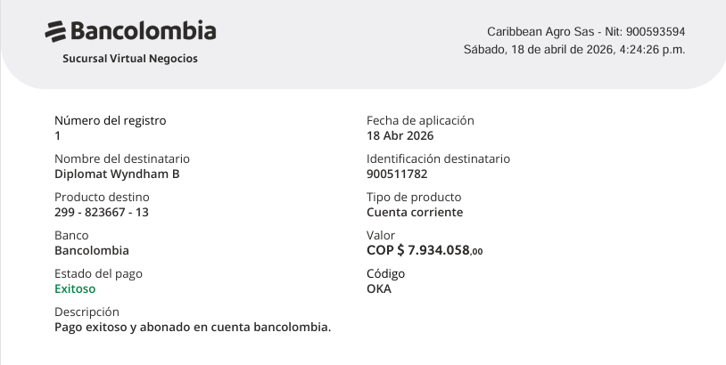
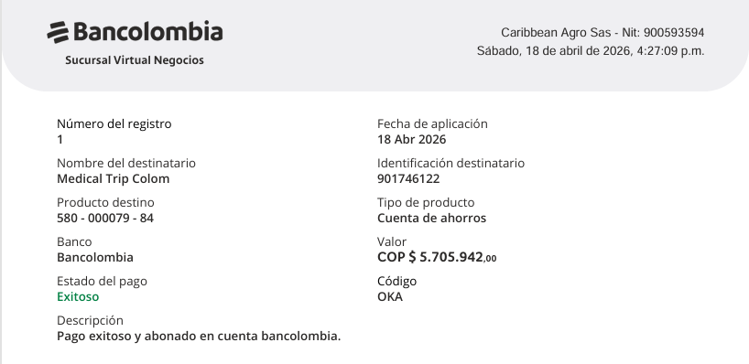
 |  |  | Términos y condiciones
 |  |  | EL VALOR DEL DOLAR CAMBIA TODOS LOS DIAS EN COLOMBIA, LA TASA USADA PARA LA PRESENTE COTIZACIÓN ES DE $ 3.600 PESOS, EN CASO DE QUE EL DOLAR BAJE AL MOMENTO DEL PAGO , SE DEBERÁ RELIQUIDAR Y AJUSTAR LA TARIFA . |  | PAGO TOTAL DEL HOTEL FALTA 342.342 DE RTE FUENTE (YA SE PAGO TOTAL) |  |  | PAGO TOTAL DE SERVICIOS MEDICAL TRIP |  |  |  |  |  |  | HOTEL
 |  |  |  |  |  |  |  |  |  |  |  |  |  |  | $378,000 | $13 | $4,914,000
 |  |  |  |  |  |  |  |  |  |  |  |  |  |  | $458,000 | $13 | $5,954,000 | COTIZACION MEDICAL TRIP | $2,772,000
 |  |  |  |  |  |  |  |  |  |  |  |  |  |  |  | TOTAL | $10,868,000 | HOTEL WYNDHAM | $2,933,942
 |  |  |  |  |  |  |  |  |  |  |  |  |  |  |  | SALDO A PAGAR AL HOTEL | $7,934,058 | TOTAL PAGAR A MEDICAL TRIP | $5,705,942

 |  |  |  | TARIFA NETA POR NOCHE | NOCHE | TOTAL
 |  |  | HABITACION DOBLE | $340,200 | 13 | $4,422,600
 |  |  | HABITACION TRIPLE | $412,200 | 13 | $5,358,600
 |  |  |  |  | TOTAL NETO SIN IVA | $9,781,200

 |  |  |  | TARIFA COMISINABLE POR NOCHE | NOCHE | TOTAL
 |  |  | HABITACION DOBLE | $378,000 | 13 | $4,914,000
 |  |  | HABITACION TRIPLE | $458,000 | 13 | $5,954,000
 |  |  |  |  | TOTAL NETO | $10,868,000

 |  |  |  | DEPÓSITO 1 | $545,020
 |  |  |  | DEPÓSITO 2 | $959,780
 |  |  |  | DEPÓSITO 3 | $342,342
 |  |  |  | DEPÓSITO 4 | $7,934,058
 |  |  |  | DEPÓSITO 5 | $1,086,800
 |  |  |  |  | $10,868,000
 |  |  |  | TOTAL DE DEPOSITOS SALDO POR PAGAR MEDICAL | $0

RVA291-3-COSTEO CHIRINO
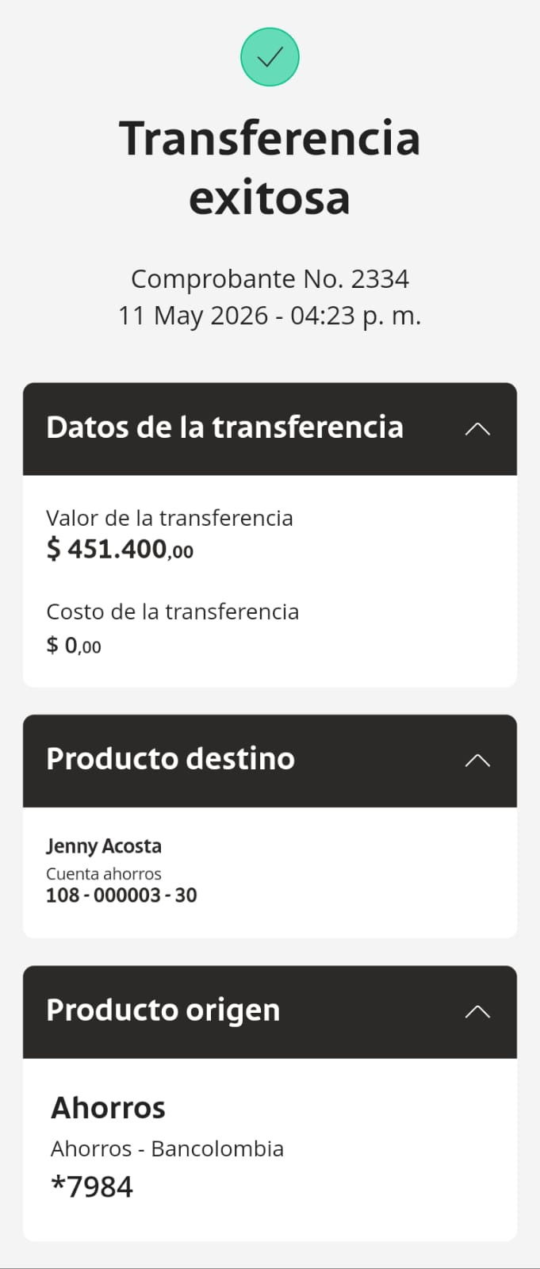
 |  |  |  |  |  |  |  |  |  |  | Libro diario contable
ARCHIVO DE DOCUMENTOS | PAGOS-FACTURA | RESERVAS Y CONFIRMACION | SERVICIOS | PROVEEDOR | UNIDADES | VALOR UNITARIO | PRECIO TOTAL | PAGOS EN PESOS | RETENCIÓN EN LA FUENTE | PAGO TOTAL | PAGOS
 |  |  |  |  |  |  |  |  |  |  | PROVEEDOR - NOMBRE COMERCIAL | Fecha del pago | Valor del pago | Forma de pago de donde salió el dinero | Tipo de movimiento | Comentarios
 | no hay factura | Confirmado | SR. CHRINO Silla de avianca | AVIANCA | 1,00 Unidades | $ 42,00 | $ 42,00 | $148,500 | $0 | $148,500 | HHKKJenny Paola Acosaj | 01/05/2026 | $148,500 |  | TRANSFERENCIA BANCARIA
 | no hay factura | Confirmado | SRA. MARJORIE Silla de avianca | AVIANCA | 1,00 Unidades | $ 42,00 | $ 42,00 | $148,500 | $0 | $148,500 | HHKKJenny Paola Acosaj | 01/05/2026 | $148,500 |  | TRANSFERENCIA BANCARIA
 |  | Confirmado | Servicio Medical Trip Colombia |  | 1,00 Unidades | $ 14,00 | $ 14,00
 |  |  | Total |  |  |  | $ 98,00

VUELO 4 pasajeros
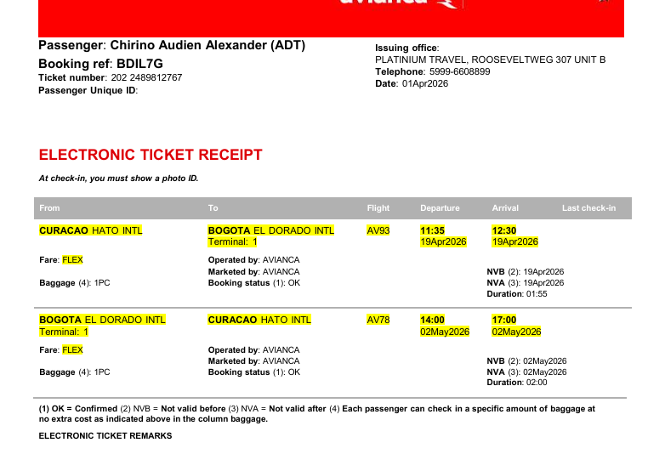
BEJPAA | VUELO CHIRINO AV5 | VUELO DORITA AV93 | BDIL7G | BATISTA | VUELO ADRIAN AV93 | BDIL7G
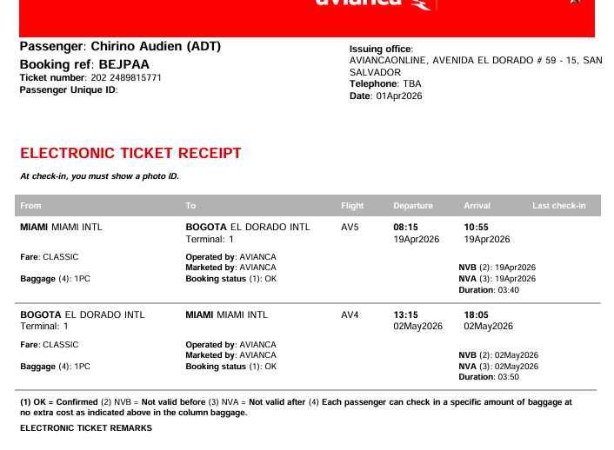
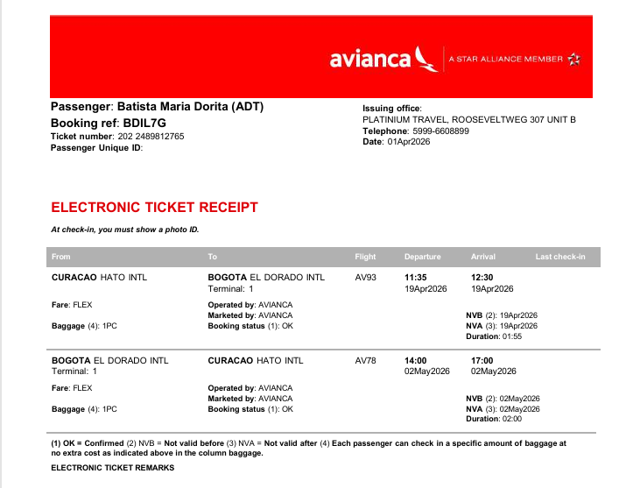
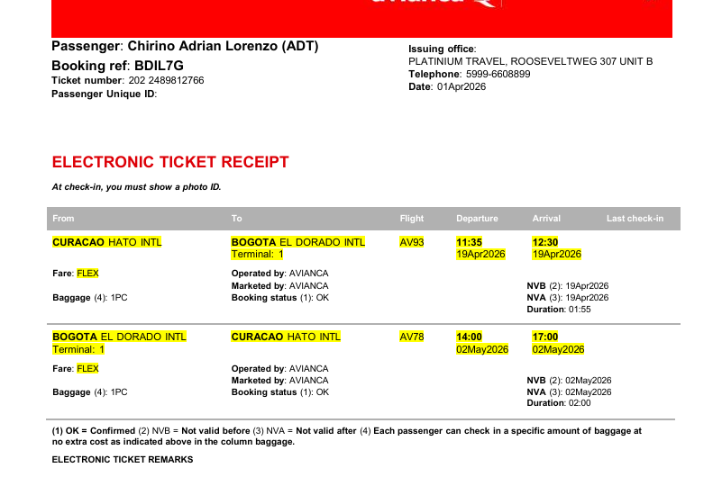

BDIL7G | VUELO ALEXANDER AV93

VUELO Marjorie
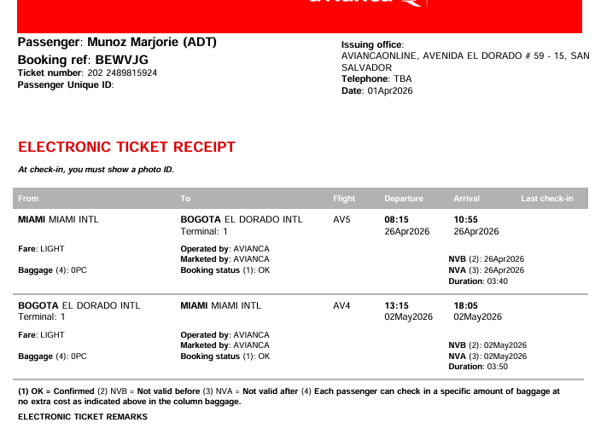

BEWVJG

